전체 블록도(요약)
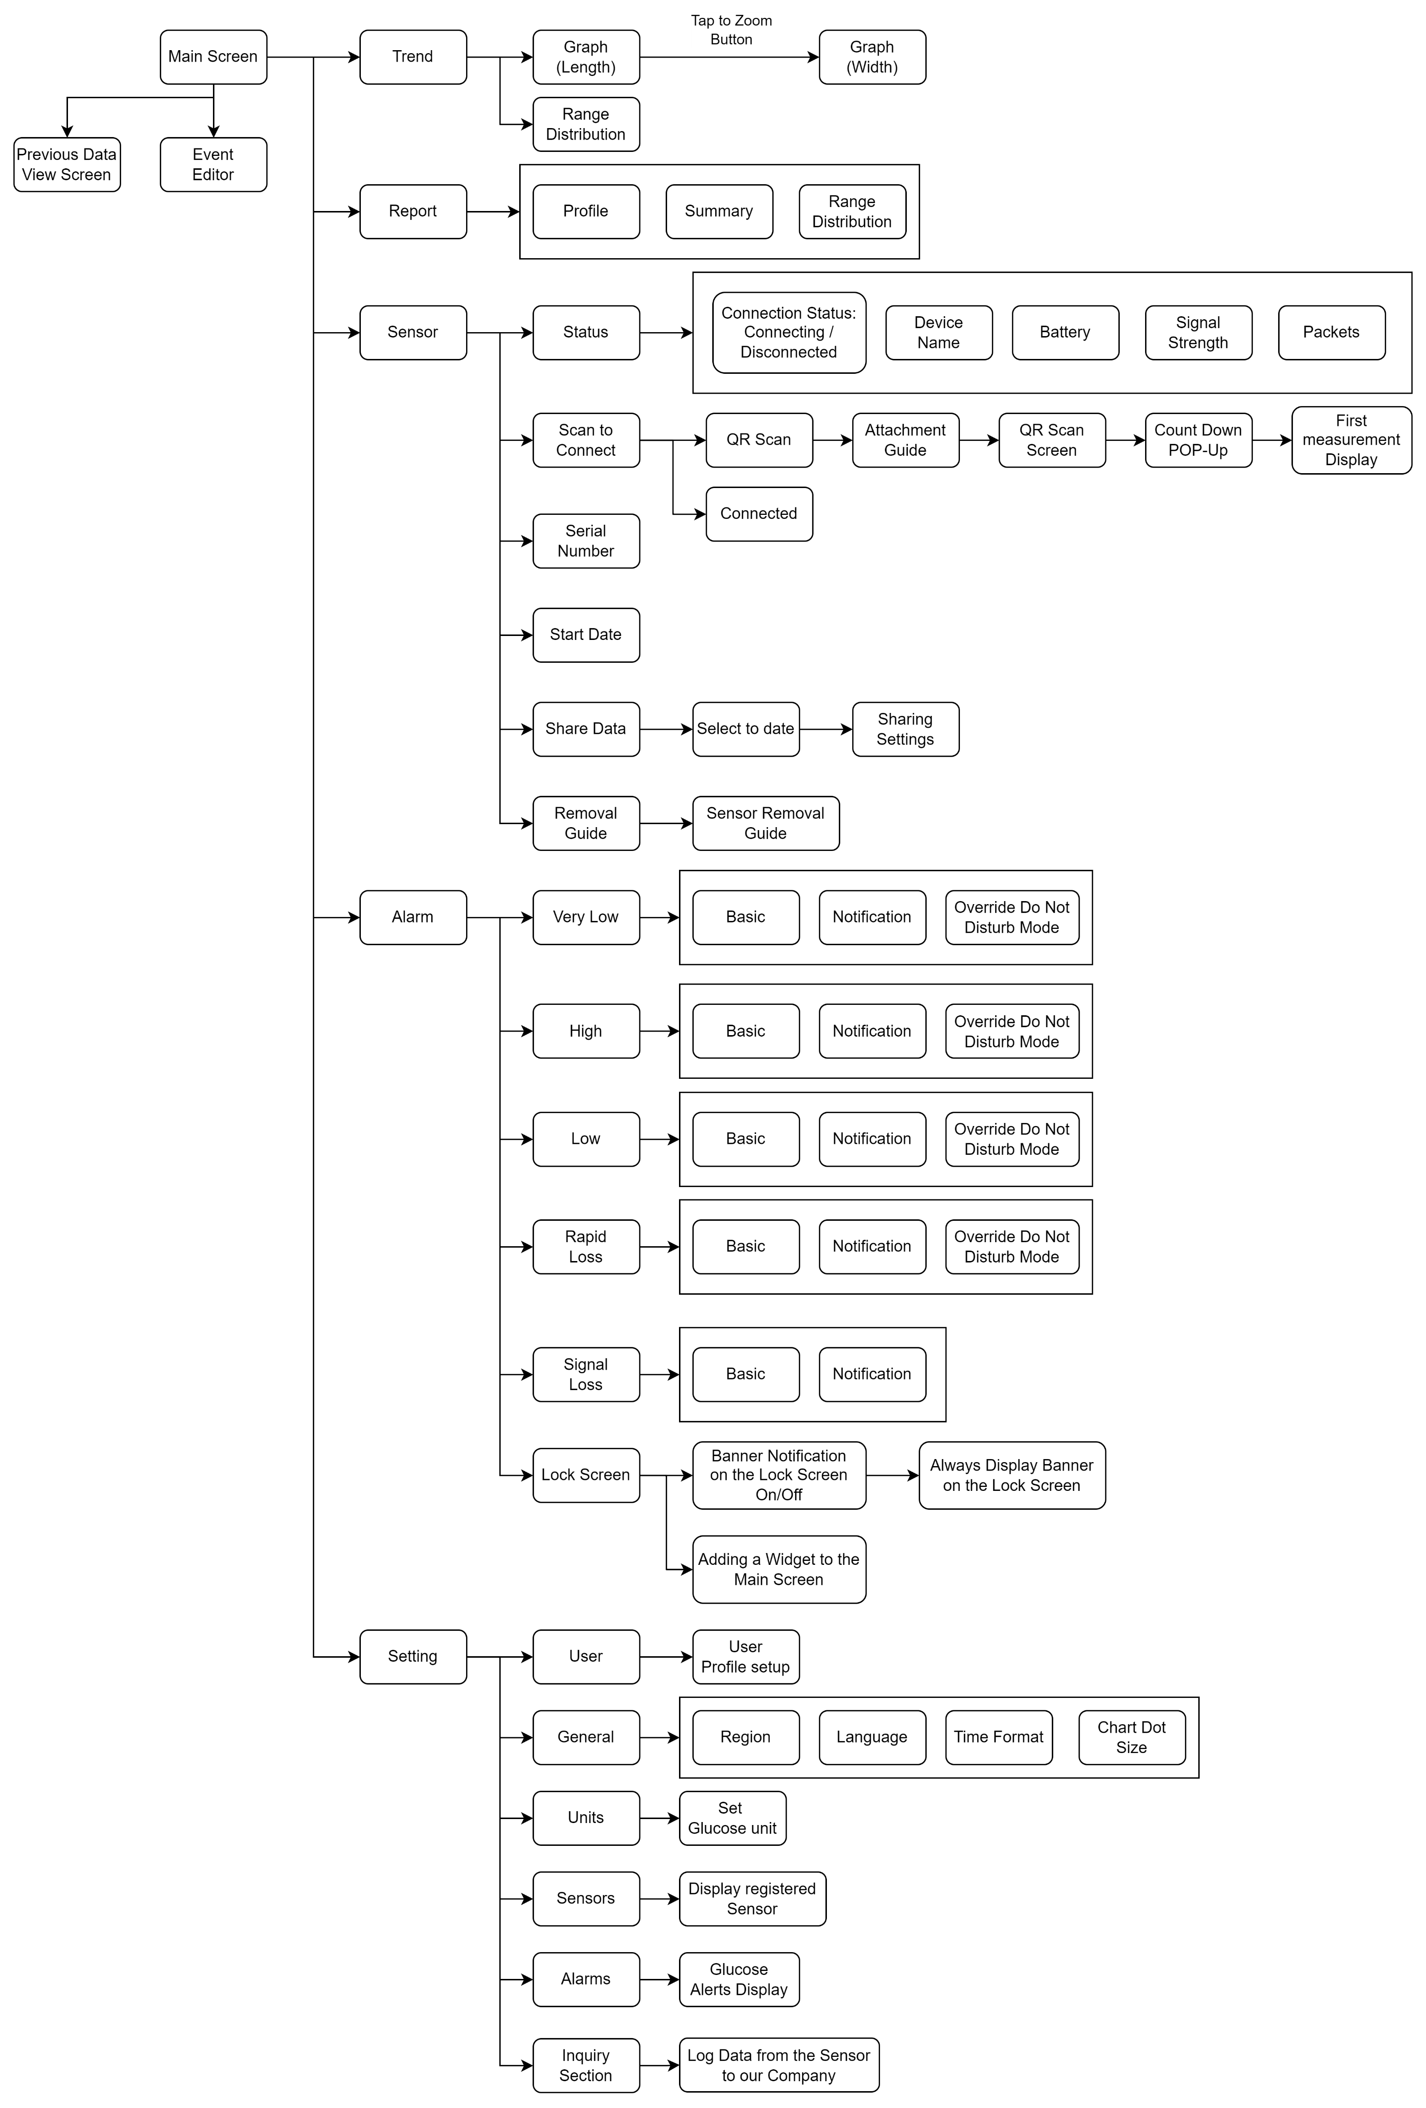

AR_01_01
26.02.13 확인 사항
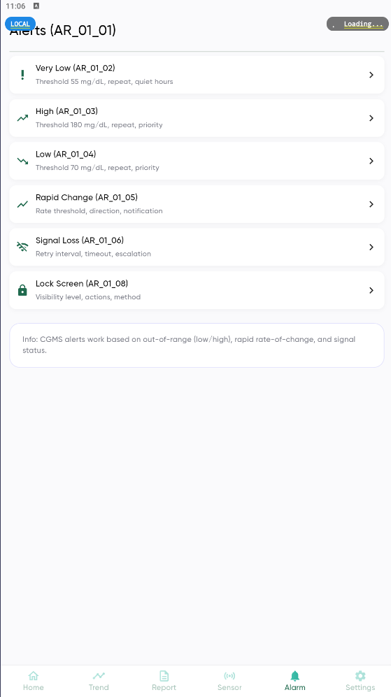 | 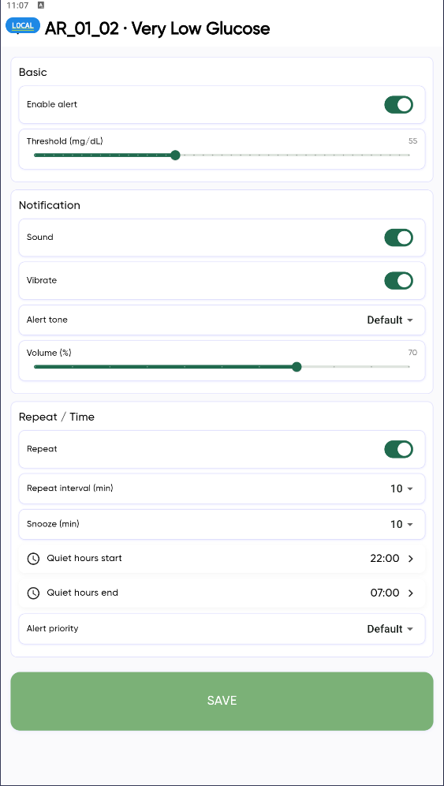 | 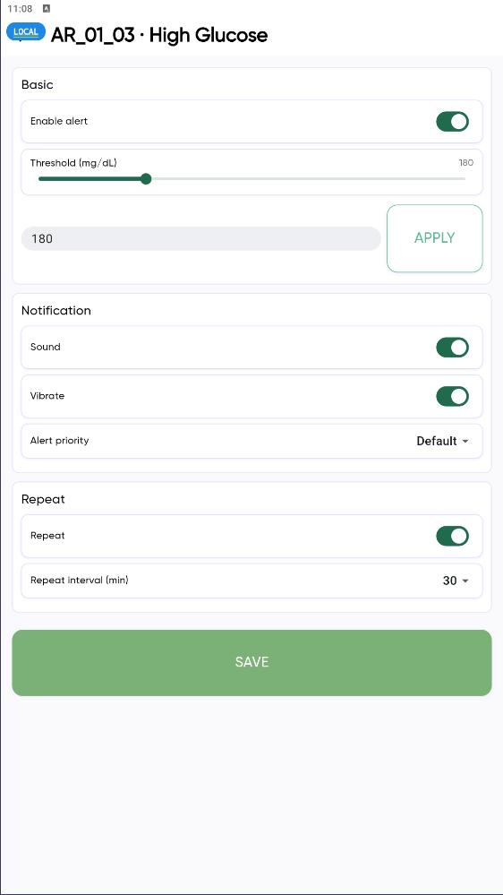 | 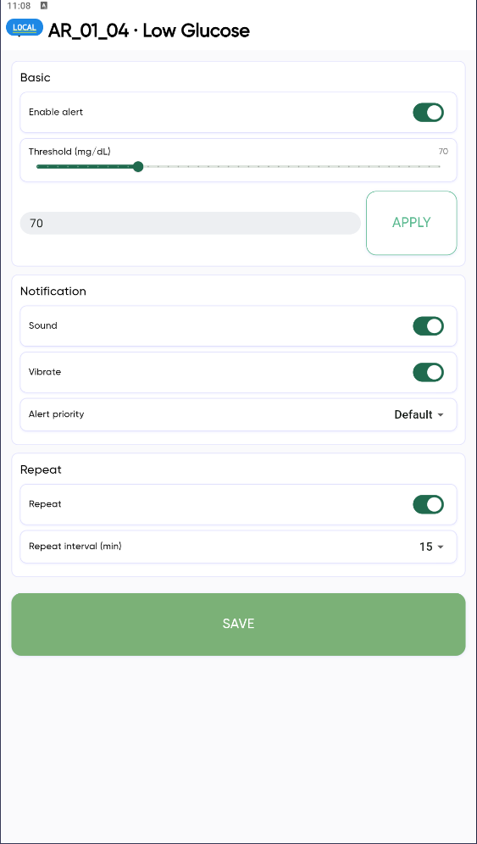 | 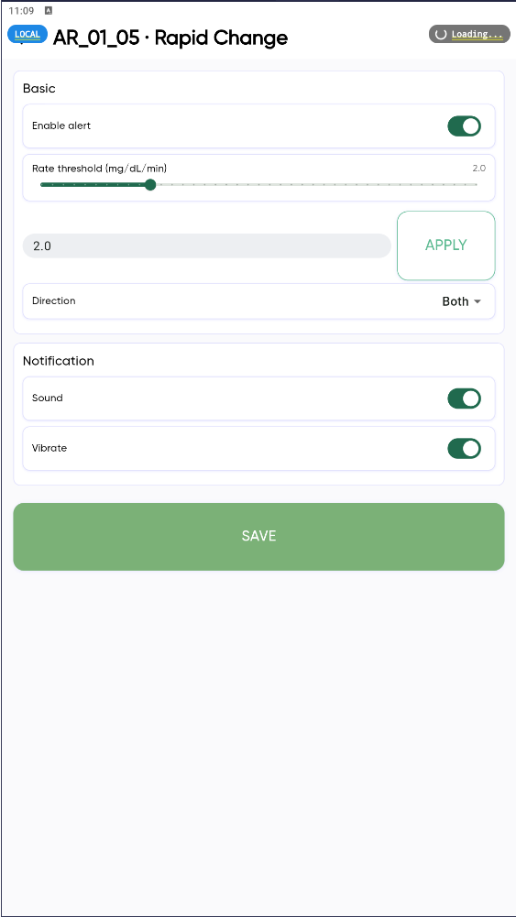 | 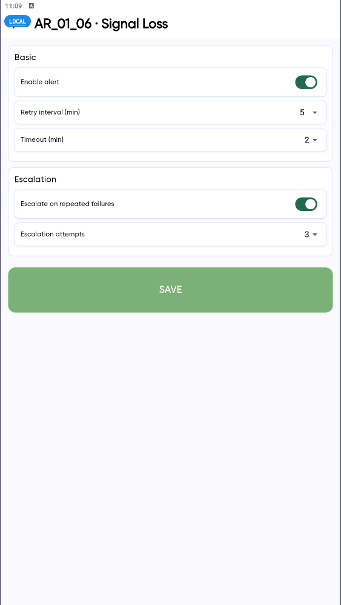

• 표시된 내부의 부분 설정 후 저장안됨

LO_02_01
26.02.13 확인 사항
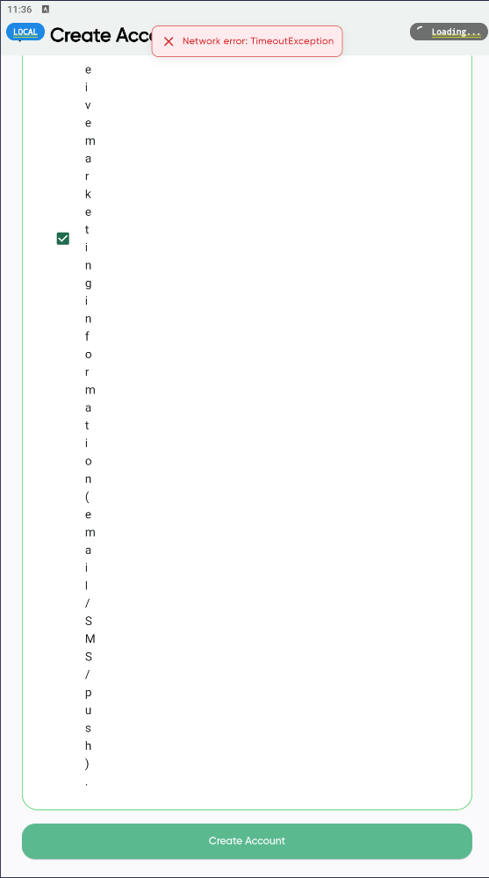

가입 시 네트워크 에러및 텍스트 오류

SC_07_01
26.02.13 확인 사항
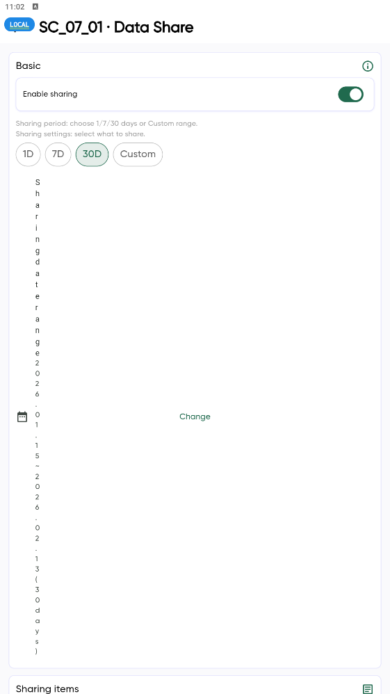

• 화면 텍스트 오류 사항

Setting
26.02.13 확인 사항
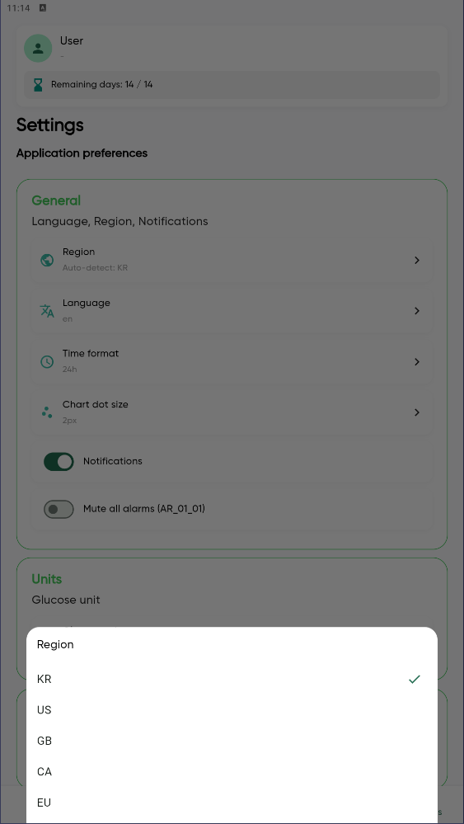 | 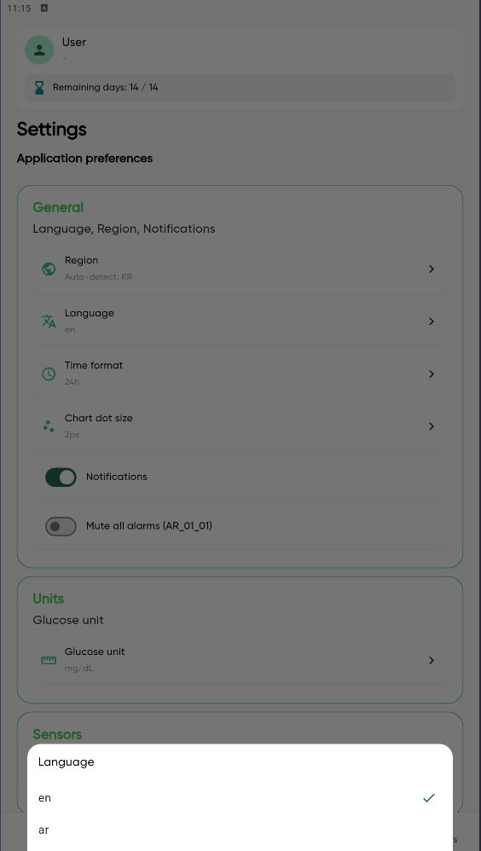 | 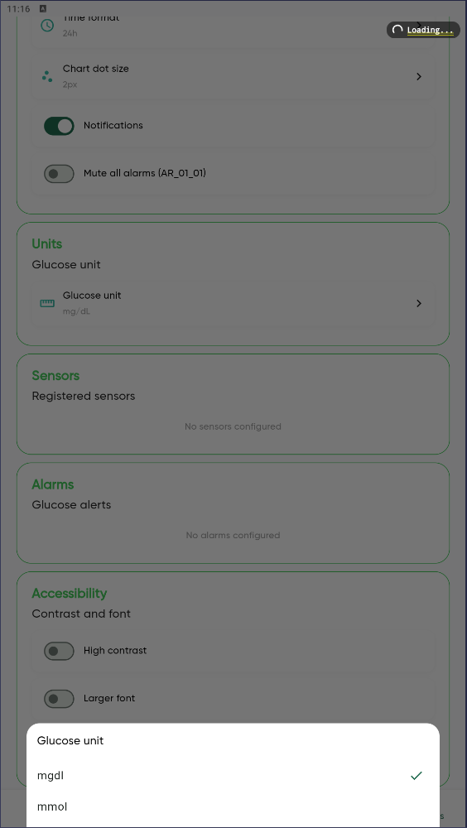

• 표시된 내부의 부분 설정 후 저장 및 반영안됨

SC_01_01
26.02.13 확인 사항
 | 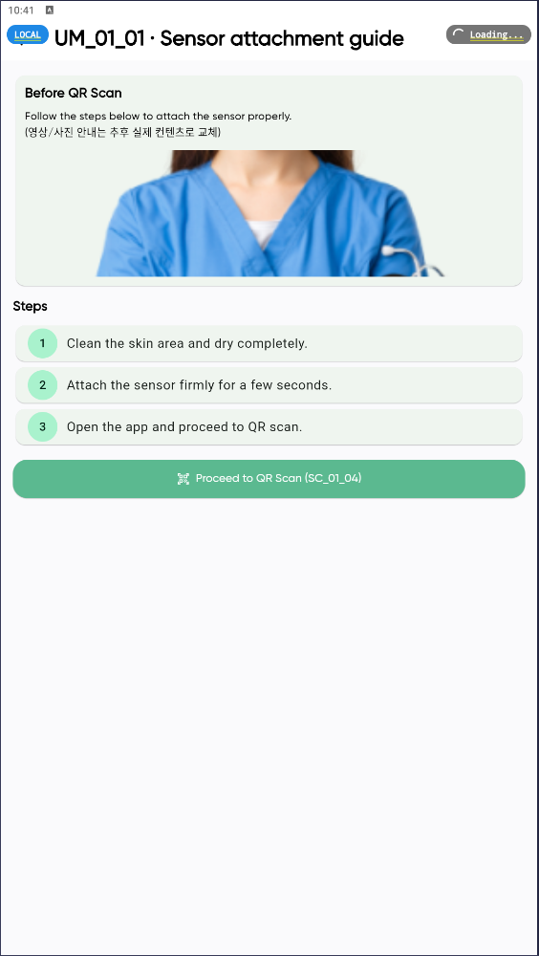 | 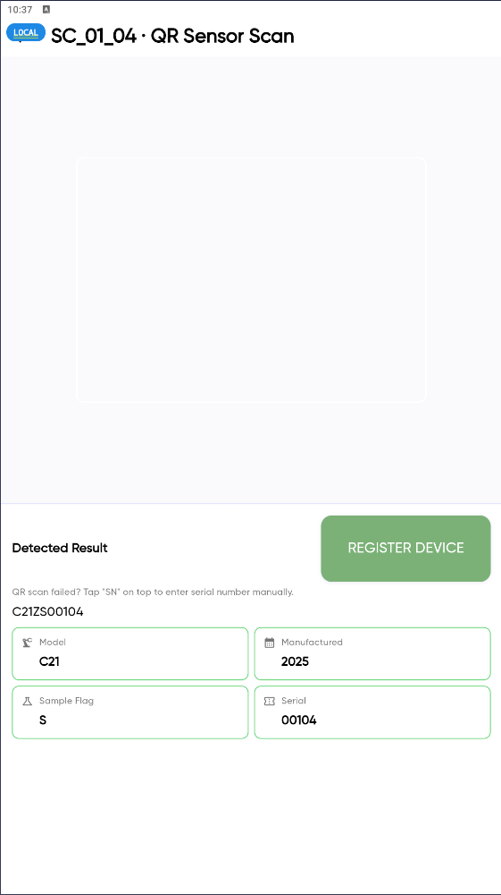

• QR & Connect 터치 후 부착방법에 대한 이미지 구현 안됨 (추후 사진 및 영상으로 대체 예정으로 보임) • QR 스캔 후 정보 표시 정상 • 이후 Sansor Warm-Up 화면 표시는 확인 안됨

